상품제안서
와이즈핏 UVC LED 칫솔살균기 | 상품코드: F16057

 |  |  |  |  |  |  | 02-412-0044 | www.easy1.co.kr
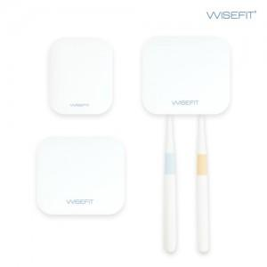  

【상세/제작정보】 | 국산 자외선LED 60초 살균, 고속충전, 자동센서

【인쇄/포장옵션】 | 풀칼라 / 포장지포장

【공급단가】 | 수량 | 50~ | 100~ | 500~ | 1,000~ | 2,000~
*VAT별도 | 싱글 | 12,880원 | 12,400원 | 11,930원 | 11,450원 | 11,160원
 | 듀얼 | 15,950원 | 15,360원 | 14,770원 | 14,180원 | 13,820원

【상품 URL】 | http://www.easy1.co.kr/src/goods_detail.php?gdno=16057

